Solicitud gráfica
 | Área: | Matemáticas |  |  | Fecha:
 | Grado: | 6
 | Título del tema: | Lógica y teoría de Conjuntos |  |  | ¿Cuaderno de estudio o recurso? | Recurso
 | Editor: | Diana Margarita Gonzalez Martinez |  |  | Motor del recurso | F1

 | Código guión o recurso: | MA_06_01_CO_REC200 | ← Para determinar este código, visite la hoja de Ayuda
 |  |  |  |  | ESPECIFICACIÓN DE ARCHIVOS A ENTREGAR
Núm. | Archivo Shutterstock o ruta en web | Imagen para: | Tipo | Formato | Nombre imagen SMALL | Tamaño imagen SMALL | Nombre imagen ZOOM | Tamaño imagen ZOOM | Descripción | Observaciones
IMG01 | Ver obervaciones | Recurso F1 | Ilustración | Horizontal | MA_06_01_CO_REC200_IMG01.jpg | 950 x 608 px |  |  | Debe aparecer una imagen que muestre las anteriores operaciones entre conjuntos cada una con su nombre | 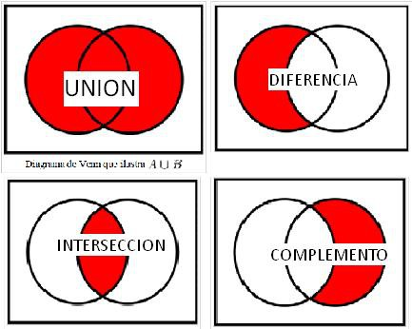
IMG02 | Ver obervaciones | Recurso F1 | Ilustración | Horizontal | MA_06_01_CO_REC200_IMG02.jpg | 950 x 608 px |  |  |  | 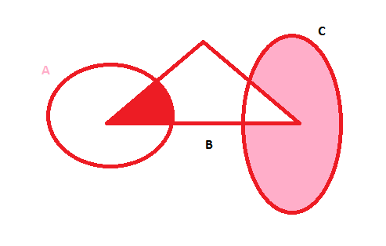
IMG03 | Ver obervaciones | Recurso F1 | Ilustración | Horizontal | MA_06_01_CO_REC200_IMG03.jpg | 950 x 608 px |  |  |  | 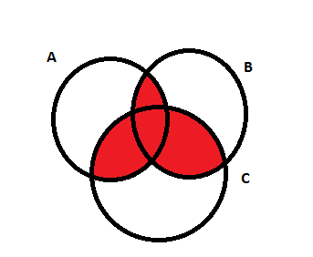
IMG04 | Ver obervaciones | Recurso F1 | Ilustración | Horizontal | MA_06_01_CO_REC200_IMG04.jpg | 950 x 608 px |  |  |  | 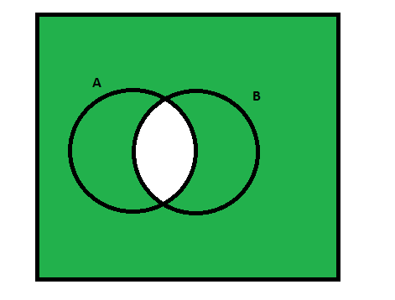
IMG05 | Ver obervaciones | Recurso F1 | Ilustración | Horizontal | MA_06_01_CO_REC200_IMG05.jpg | 950 x 608 px |  |  |  | 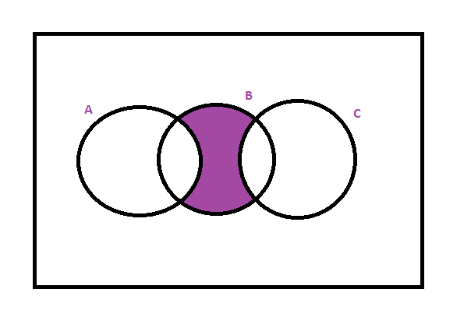
IMG06 | Ver obervaciones | Recurso F1 | Ilustración | Horizontal | MA_06_01_CO_REC200_IMG06.jpg | 950 x 608 px |  |  |  | 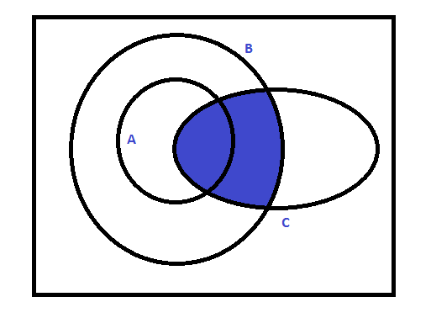
IMG07 | Ver obervaciones | Recurso F1 | Ilustración | Horizontal | MA_06_01_CO_REC200_IMG07.jpg | 950 x 608 px |  |  |  | 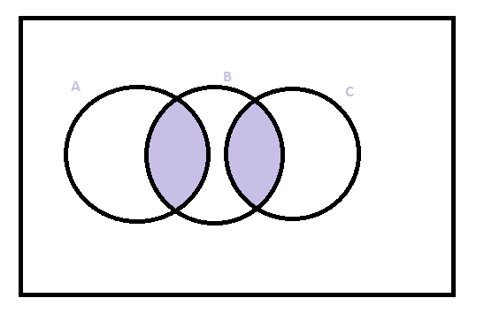
IMG08 | Ver obervaciones | Recurso F1 | Ilustración | Horizontal | MA_06_01_CO_REC200_IMG08.jpg | 950 x 608 px |  |  |  | 